概要１
令和8(2026)年５月分結果の概要

 | １ 賃金の動き

 |  | ５月の１人平均月間現金給与総額は、規模５人以上で 30万7564円、前年同月比 6.0％増(規模30人以上で 34万 893円、
 |  | 10.3％増) となりました。
 |  | このうち、きまって支給する給与は29万 301円、前年同月比 2.8％増（規模30人以上で31万6098円、4.6％増）となり、
 |  | 特別に支払われた給与は1万7263円、前年同月比119.7％増（規模30人以上で2万4795円、241.8％増）となりました。

 |  | 実質賃金指数では、現金給与総額は、規模５人以上で前年同月比 3.8％増 （規模30人以上で 8.0％増）となりました。
 |  | このうち、きまって支給する給与は 前年同月比 0.7％増 （規模30人以上で 2.5％増）となりました。

 |  | 就業形態別では、現金給与総額は、規模５人以上で一般労働者は37万5554円、前年同月比 5.0％増（規模30人以上で
 |  | 40万1052円、 7.9％増）、パートタイム労働者は11万3510円、前年同月比 5.3％減（規模30人以上で12万7092円、1.2％減）
 |  | となりました。

 |  |  |  |  | 第１表 賃 金 －調査産業計(パートタイム労働者を含む)－
 |  |  |  |  | １人平均月間 |  |  |  |  |  |  | 規模５人以上 |  |  |  |  |  | 規模３０人以上
 |  |  |  |  |  |  |  |  |  |  |  | 当月値 |  |  | 対前年同月比(％) |  |  | 当月値 |  |  | 対前年同月比(％)
 |  |  |  |  | 現金給与総額 |  |  |  | 実数（円） |  |  | 307,564 |  |  |  | 6.0 |  | 340,893 |  |  |  | 10.3
 |  |  |  |  |  |  |  |  | 名目賃金指数 |  |  | 106.1 |  |  |  |  |  | 104.0
 |  |  |  |  |  | きまって支給する給与 |  |  | 実数（円） |  |  | 290,301 |  |  |  | 2.8 |  | 316,098 |  |  |  | 4.6
 |  |  |  |  |  |  |  |  | 名目賃金指数 |  |  | 119.4 |  |  |  |  |  | 117.5
 |  |  |  |  |  |  | 所定内給与 |  | 実数（円） |  |  | 270,274 |  |  | ※ | 2.2 |  | 290,578 |  |  | ※ | 4.0
 |  |  |  |  |  |  | 超過労働給与 |  | 実数（円） |  |  | 20,027 |  |  | ※ | 11.3 |  | 25,520 |  |  | ※ | 12.2
 |  |  |  |  |  | 特別に支払われた給与 |  |  | 実数（円） |  |  | 17,263 |  |  | ※ | 119.7 |  | 24,795 |  |  | ※ | 241.8
 |  |  |  |  | 現金給与総額 |  |  |  | 実質賃金指数 |  |  | 89.7 |  |  |  | 3.8 |  | 87.9 |  |  |  | 8.0
 |  |  |  |  |  | きまって支給する給与 |  |  | 実質賃金指数 |  |  | 100.9 |  |  |  | 0.7 |  | 99.3 |  |  |  | 2.5
 |  |  |  |  | 注）※の箇所は、実数による増減率、その他の箇所は指数による増減率を掲載していますので利用にあたっては注意が必要です。
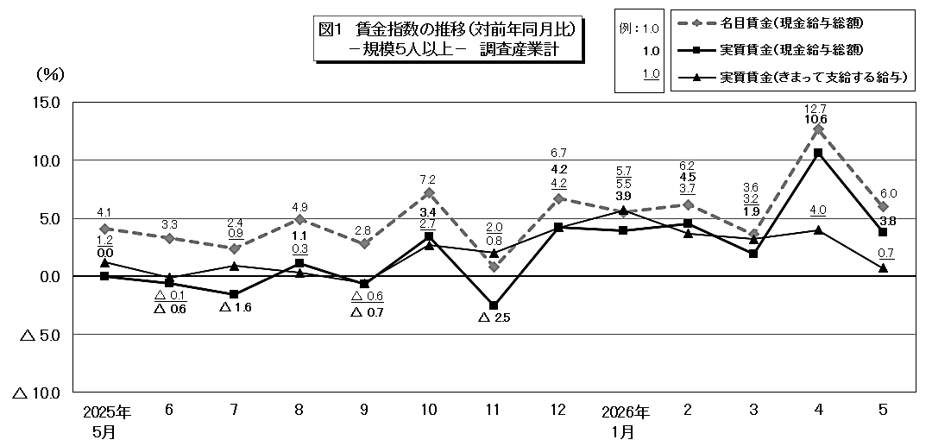

 |  | 第１表（参考） 賃 金 －就業形態別・調査産業計－
 |  | １人平均月間 |  |  |  |  |  | 規模５人以上 |  |  |  |  |  |  |  |  | 規模３０人以上
 |  |  |  |  |  |  |  | 一般労働者 |  |  | パートタイム労働者 |  |  |  |  |  | 一般労働者 |  |  |  | パートタイム労働者
 |  |  |  |  |  |  |  | 当月値(円) | 対前年同月比(％) |  | 当月値(円) |  | 対前年同月比(％) |  |  |  | 当月値(円) |  | 対前年同月比(％) |  | 当月値(円) |  | 対前年同月比(％)
 |  | 現金給与総額 |  |  |  |  |  | 375,554 |  | 5.0 | 113,510 |  |  | △ 5.3 |  |  | 401,052 |  |  | 7.9 | 127,092 |  |  | △ 1.2
 |  |  | きまって支給する給与 |  |  |  |  | 352,461 |  | 1.7 | 112,887 |  |  | △ 5.3 |  |  | 369,393 |  |  | 1.9 | 126,690 |  |  | △ 1.2
 |  |  |  | うち所定内給与 |  |  |  | 326,610 | ※ | 1.1 | 109,480 |  | ※ | △ 5.0 |  |  | 337,922 |  | ※ | 1.4 | 122,320 |  | ※ | △ 0.9
 |  |  | 特別に支払われた給与 |  |  |  |  | 23,093 | ※ | 116.7 | 623 |  | ※ | △ 14.3 |  |  | 31,659 |  | ※ | 229.7 | 402 |  | ※ | △ 14.1
 |  | 注）※の箇所は、実数による増減率、その他の箇所は指数による増減率を掲載していますので利用にあたっては注意が必要です。

概要2
２ 労働時間の動き

 | ５月の総実労働時間は、規模５人以上で136.7時間、前年同月比2.9％減（規模30人以上で141.3時間、2.9％減)
 | となりました。
 | このうち、所定内労働時間は126.8時間、前年同月比 3.3％減（規模30人以上で 129.3時間、3.9％減）となりました。
 | 所定外労働時間は 9.9時間、前年同月比 3.1％増（規模30人以上で12.0時間、8.1％増）となりました。
 | また、製造業の所定外労働時間は12.8時間、前年同月比1.5％減（規模30人以上で14.9時間、 0.7％減）となりました。

 | 就業形態別では、総実労働時間は、規模５人以上で一般労働者は155.4時間、前年同月比2.7％減（規模30人以上で
 | 155.7時間、3.8％減）、パートタイム労働者は83.2時間、前年同月比9.8％減（規模30人以上で 90.0時間、8.3％減）
 | となりました。

 |  |  | 第２表 労働時間 －調査産業計(パートタイム労働者を含む)－
 |  |  | １人平均月間 |  |  |  |  |  | 規模５人以上 |  |  |  | 規模３０人以上
 |  |  |  |  |  |  |  |  | 当月値 |  | 対前年同月比(％) |  | 当月値 |  | 対前年同月比(％)
 |  |  | 総実労働時間 |  |  |  | 実数（時間） |  | 136.7 |  | △ 2.9 |  | 141.3 |  | △ 2.9
 |  |  |  |  |  |  | 指 数 |  | 97.0 |  |  |  | 96.1
 |  |  |  | 所定内労働時間 |  |  | 実数（時間） |  | 126.8 |  | △ 3.3 |  | 129.3 |  | △ 3.9
 |  |  |  |  |  |  | 指 数 |  | 96.1 |  |  |  | 95.4
 |  |  |  | 所定外労働時間 |  |  | 実数（時間） |  | 9.9 |  | 3.1 |  | 12.0 |  | 8.1
 |  |  |  |  |  |  | 指 数 |  | 111.2 |  |  |  | 105.3
 |  |  | 出 勤 日 数 |  |  |  | （日） |  | 17.4 |  | △ 0.7 |  | 17.5 |  | △ 0.7
 |  |  | 注）出勤日数の前年同月比欄は、前年同月差。
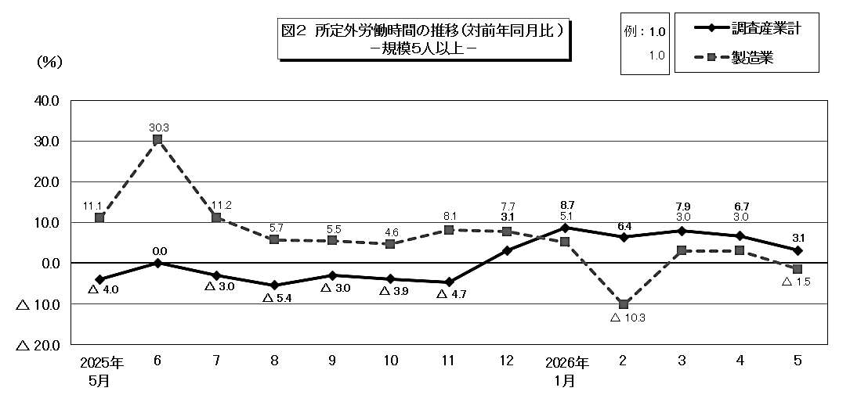

 | 第２表（参考） 労働時間 －就業形態別・調査産業計－
 | １人平均月間 |  |  |  |  | 規模５人以上 |  |  |  |  |  | 規模３０人以上
 |  |  |  |  |  | 一般労働者 |  | パートタイム労働者 |  |  |  | 一般労働者 |  |  | パートタイム労働者
 |  |  |  |  |  | 当月値 | 対前年同月比(％) | 当月値 |  | 対前年同月比(％) |  | 当月値 |  | 対前年同月比(％) | 当月値 | 対前年同月比(％)
 | 総実労働時間 |  |  |  | (時間) | 155.4 | △ 2.7 | 83.2 |  | △ 9.8 |  | 155.7 |  | △ 3.8 | 90.0 | △ 8.3
 |  | 所定内労働時間 |  |  | (時間) | 142.7 | △ 3.3 | 81.4 |  | △ 9.2 |  | 141.0 |  | △ 4.9 | 87.6 | △ 7.5
 |  | 所定外労働時間 |  |  | (時間) | 12.7 | 3.3 | 1.8 |  | △ 33.3 |  | 14.7 |  | 7.3 | 2.4 | △ 31.4
 | 出 勤 日 数 |  |  |  | (日) | 18.4 | △ 0.8 | 14.3 |  | △ 1.0 |  | 18.2 |  | △ 0.9 | 15.1 | △ 0.7
 | 注）出勤日数の前年同月比欄は、前年同月差。

概要3
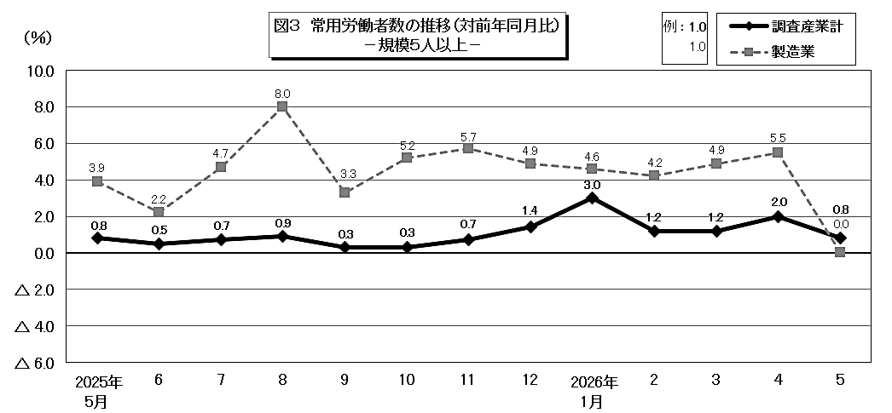
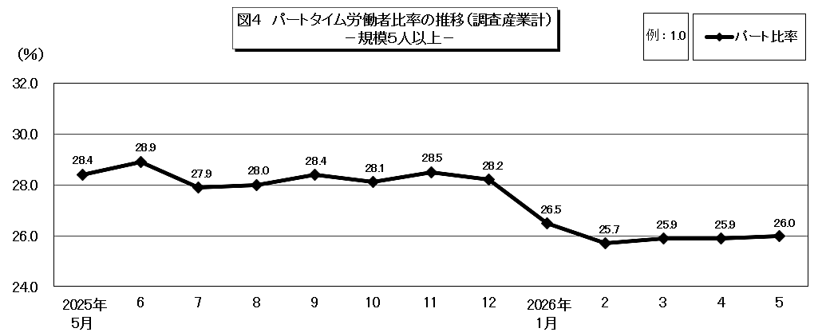
３ 雇用の動き

 | ５月の常用労働者数(推計)は、規模５人以上で 85万1788人、前年同月比 0.8％増 （規模30人以上で
 | 50万 590人、0.1％増）となりました。
 | このうち、一般労働者は63万 245人（規模30人以上で38万9267人）、パートタイム労働者は22万1543人
 | （規模30人以上で11万1323人）となり、パートタイム労働者比率は26.0％（規模30人以上で22.2％）となりました。
 | また、製造業の常用労働者数は10万2626人、前年同月比 0.0％ （規模30人以上で 8万 843人、 2.4％減）
 | となりました。
 | 入職率・離職率では、入職率は2.35％、前年同月差 0.21ポイント減、離職率は1.97％、前年同月差 0.67ポイント増
 | となりました。

 |  | 第３表 雇 用 －調査産業計(パートタイム労働者を含む)－
 |  | 本月末 |  |  | 規模５人以上 |  | 規模３０人以上
 |  |  |  |  | 当月値 | 対前年同月比(％) | 当月値 | 対前年同月比(％)
 |  | 常 用 労 働 者 数 |  | （人） | 851,788 | 0.8 | 500,590 | 0.1
 |  |  | （一般労働者） |  | (630,245) |  | (389,267)
 |  |  | （パートタイム労働者） |  | (221,543) |  | (111,323)
 |  |  |  | 常用雇用指数 | 100.3 |  | 102.3
 |  | パートタイム労働者比率 |  | （％） | 26.0 | △ 2.4 | 22.2 | △ 3.8
 |  | 労 働 | 入職率 | （％） | 2.35 | △ 0.21 | 2.70 | 0.36
 |  | 異動率 | 離職率 | （％） | 1.97 | 0.67 | 1.92 | 0.62
 |  | 注）入職率・離職率及びパートタイム労働者比率の前年同月比欄は、前年同月差。

